葬儀・お墓
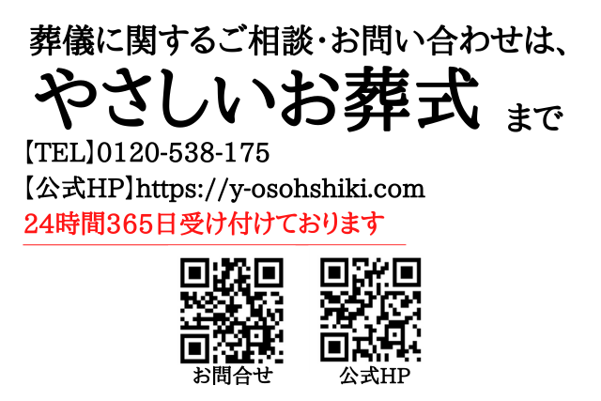
葬儀・お墓の希望

葬儀について
実施への希望
宗教
菩提寺 （お世話になっている寺）
葬儀スタイル | 一般葬・家族葬・一日葬・火葬式（直葬）
葬儀社の希望
葬儀社を決めている場合 （会員・互助会の情報）
葬儀場所
葬儀費用
喪主
遺影
棺に入れてほしいもの
葬儀で使用したい曲
その他

お墓について
供養の希望 | 一般墓、納骨堂、樹木葬、海洋散骨、手元供養、その他（ ）
希望するお墓 （先祖・新規等）
（新規の場合）場所
お墓名称
お墓所在地
お墓住所 墓地であれば場所
その他

